コンテンツ
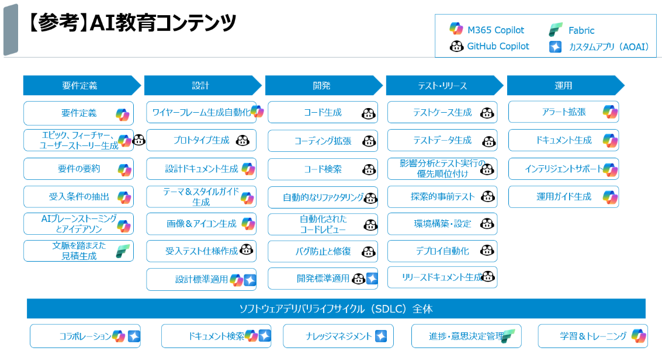
下表で赤字タスクに該当するファイルや成果物が現状のフォルダ内には存在しません。 必要に応じて、これらのタスクに対応する教材やサンプルを追加することが推奨されます。

要件定義 | 設計 | 開発 | テスト・リリース | 運用
要件定義 | ワイヤーフレーム生成自動化 | コード生成 | テストケース生成 | アラート拡張
エピック、フィーチャー、ユーザーストーリー生成 | プロトタイプ生成 | コーディング拡張 | テストデータ生成 | ドキュメント生成
要件の要約 | 設計ドキュメント生成 | コード検索 | 影響分析とテスト実行の優先順位付け | インテリジェントサポート
受入条件の抽出 | テーマ＆スタイルガイド生成 | 自動的なリファクタリング | 探索的事前テスト | 運用ガイド生成
AIブレーンストーミングとアイデアソン | 画像＆アイコン生成 | 自動化されたコードレビュー | 環境検索・設定
文脈を踏まえた見積もり生成 | 受入テスト仕様作成 | バグ防止修復 | デプロイ自動化
 | 設計標準適用 |  | リリースドキュメント生成

工程タスク分類
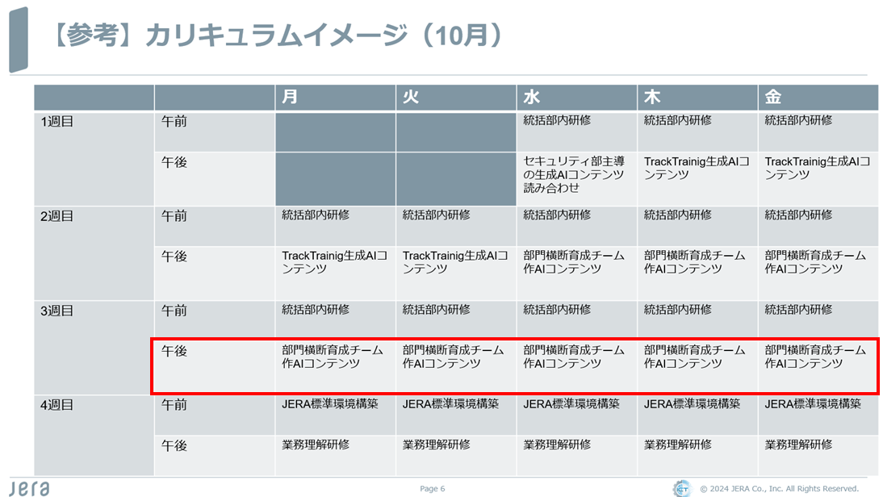
タスク例 | 要件定義 | 設計 | 開発 | テスト・リリース | 運用
要件の要約・受入条件 | 経費管理システム要件定義書.md 電力需要予測AIモデル要件定義書.md
エピック・ユーザーストーリー生成 | 経費管理プロジェクト計画書.md プロジェクト計画書作成プロンプト.md 電力需要予測AIモデル構築プロジェクト計画書.md
設計標準適用 |  | 開発ガイドライン.pdf
設計ドキュメント生成 |  | 設計書.md
受入テスト仕様作成 |  | UAT.csv
ワイヤーフレーム生成自動化 |  | expense_registration_flowchart.mermaid expense_registration_automation.pngexpense_wireframe.drawio expense_wireframe.png
テーマ＆スタイルガイド生成 |  | styleguide.md
画像＆アイコン生成 |  | AIモデル比較分析.html 電力需要予測AIモデル比較分析.html
コード生成・検索・拡張 バグ防止修復 環境検索・設定 |  |  | 経費登録_claude_sonnet_3.5.py 経費登録_claude_sonnet_4.py 経費登録_gpt-4.1.py 経費登録_gpt-5.py 経費管理システム.html Keras_train.py LightGBM_train.py Pycaret_train.py RandomForest_train.py data.py temp.py Keras_tomorrow.py LightGBM_tomorrow.py Pycaret_tomorrow.py RandomForest_tomorrow.py
自動リファクタリング・コードレビュー |  |  | vscode_copilot_manual.md
テストケース・データ生成 |  |  |  | AIモデル比較分析.html 電力需要予測AIモデル比較分析.html
リリースドキュメント生成 |  |  |  | 経費管理システムRELEASE.md 電力需要予測AIモデルRELEASE.md
アラート拡張 インテリジェントサポート |  |  |  |  | 経費登録_claude_sonnet_3.5.py 経費登録_claude_sonnet_4.py 経費登録_gpt-4.1.py 経費登録_gpt-5.py
運用ガイド・ドキュメント生成 |  |  |  |  | 経費管理システム使用手順.md 電力需要予測AIモデル使用手順.md

